PowerAutomate解析ツール利用方法
【PowerAutomate、PowerAutomateDesktop解析ツール】
 | ①”pad_web_analyzer_js1.zip”をインストールして解凍する。
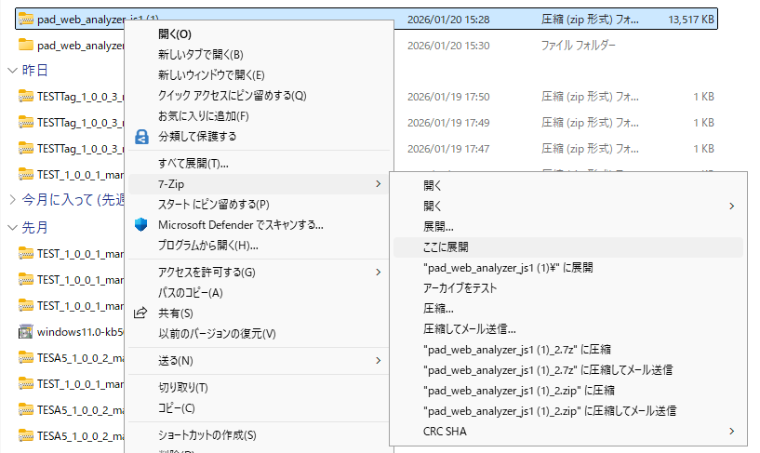

 | ②回答したアプリケーションを開いてstartをクリックしてください。
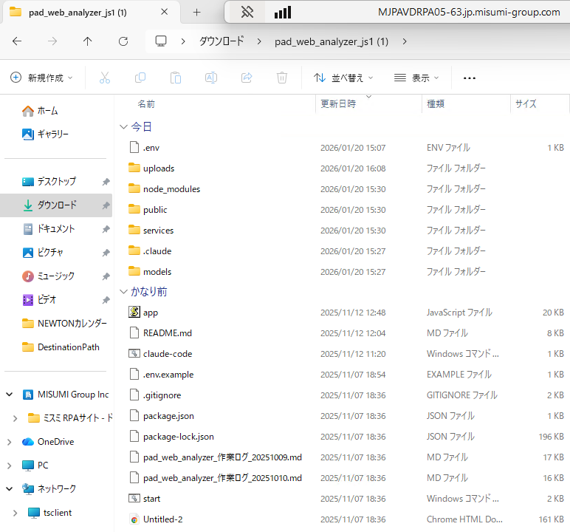

開く

 | ③下記画面を開くことが出来れば実行準備完了です。
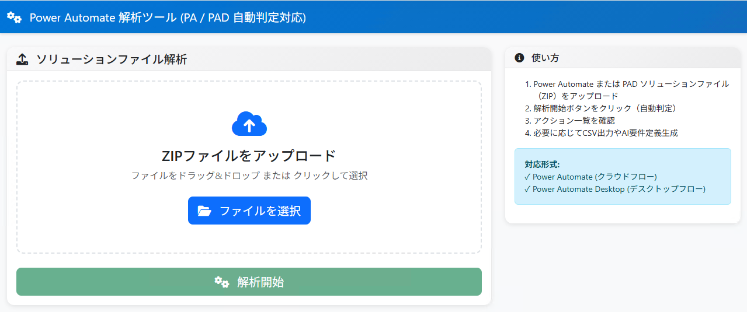

 | ※”このページは動作していません”と表示された場合が以下のNode.jsのインストールを行ってください。
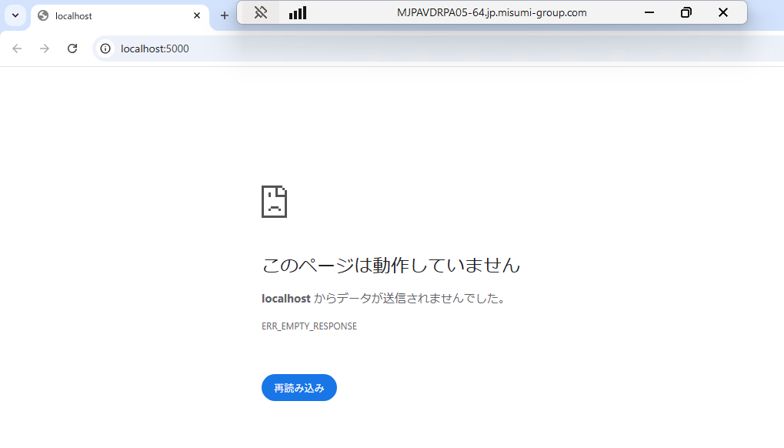

【Node.jsのインストール方法】
 | ①"https://nodejs.org/ja/"にアクセスしてNode.jsを入手を選択してください
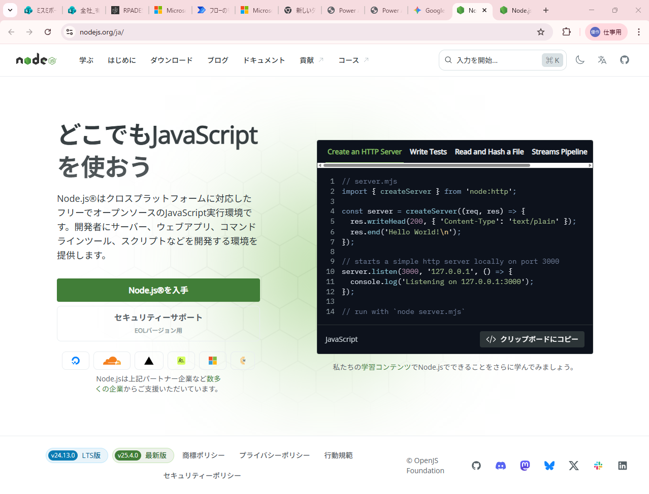

開く

 | ②Windowsインストーラーをクリックしてください
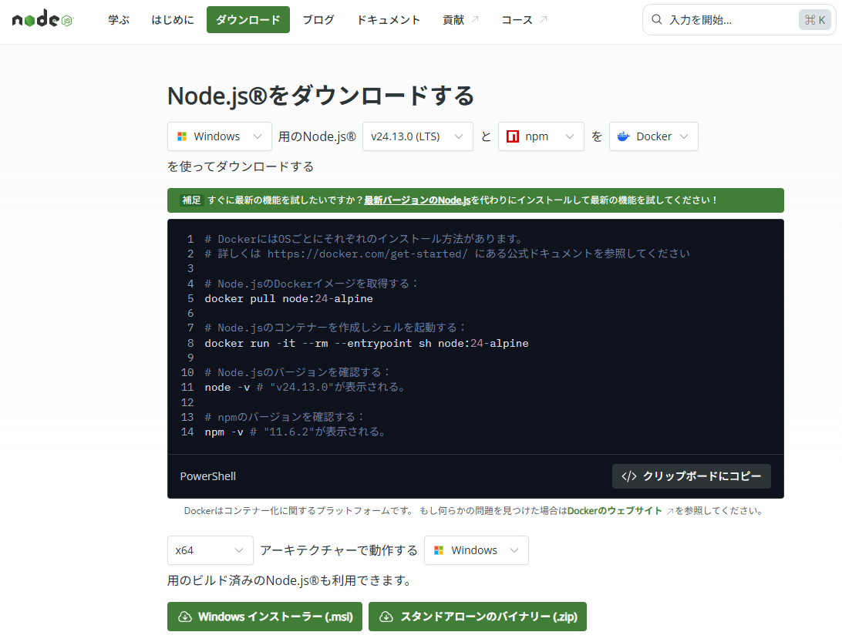

開く

 | ③ダウンロードできたら"node-v24.13.0-x64.msi"を開く
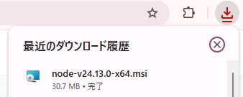

 | ④下記画面が表示されるため”実行(R)”をクリックします
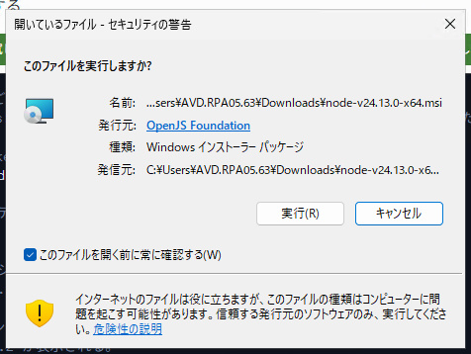

 | ⑤Node.jsのインストーラを開いて”Next”をクリックっしていき、"Finish"をクリック
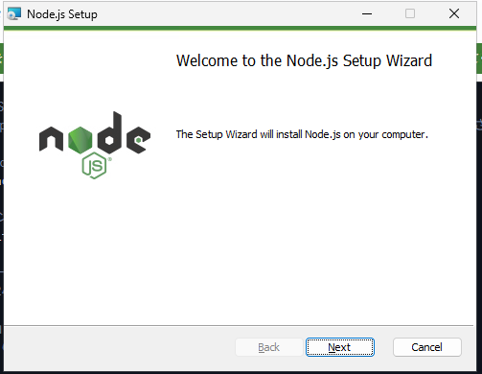
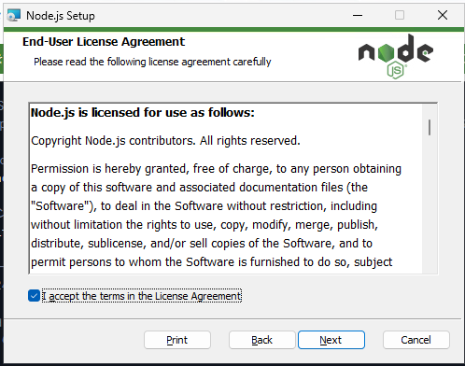

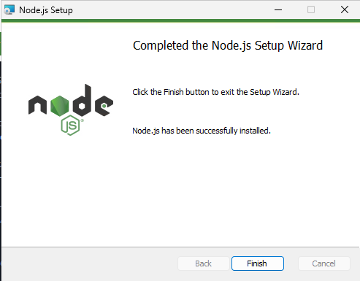

 | ⑥Finishを押すと下記画面が表示されるので、Enterを押してください。
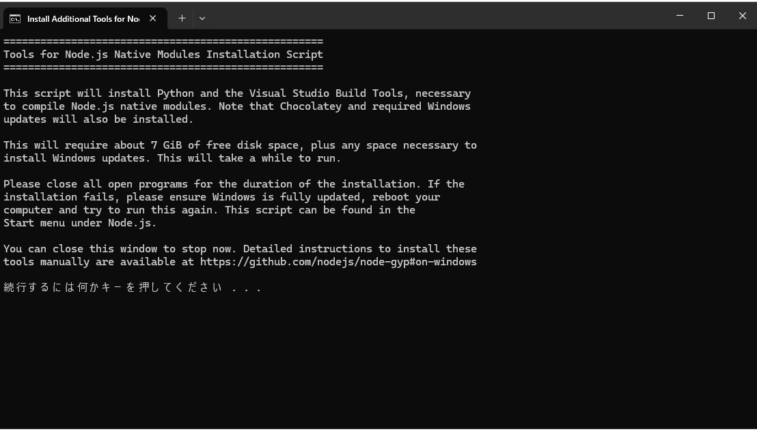

 | ⑦管理者権限が求められるので管理者権限を入力して下さい。
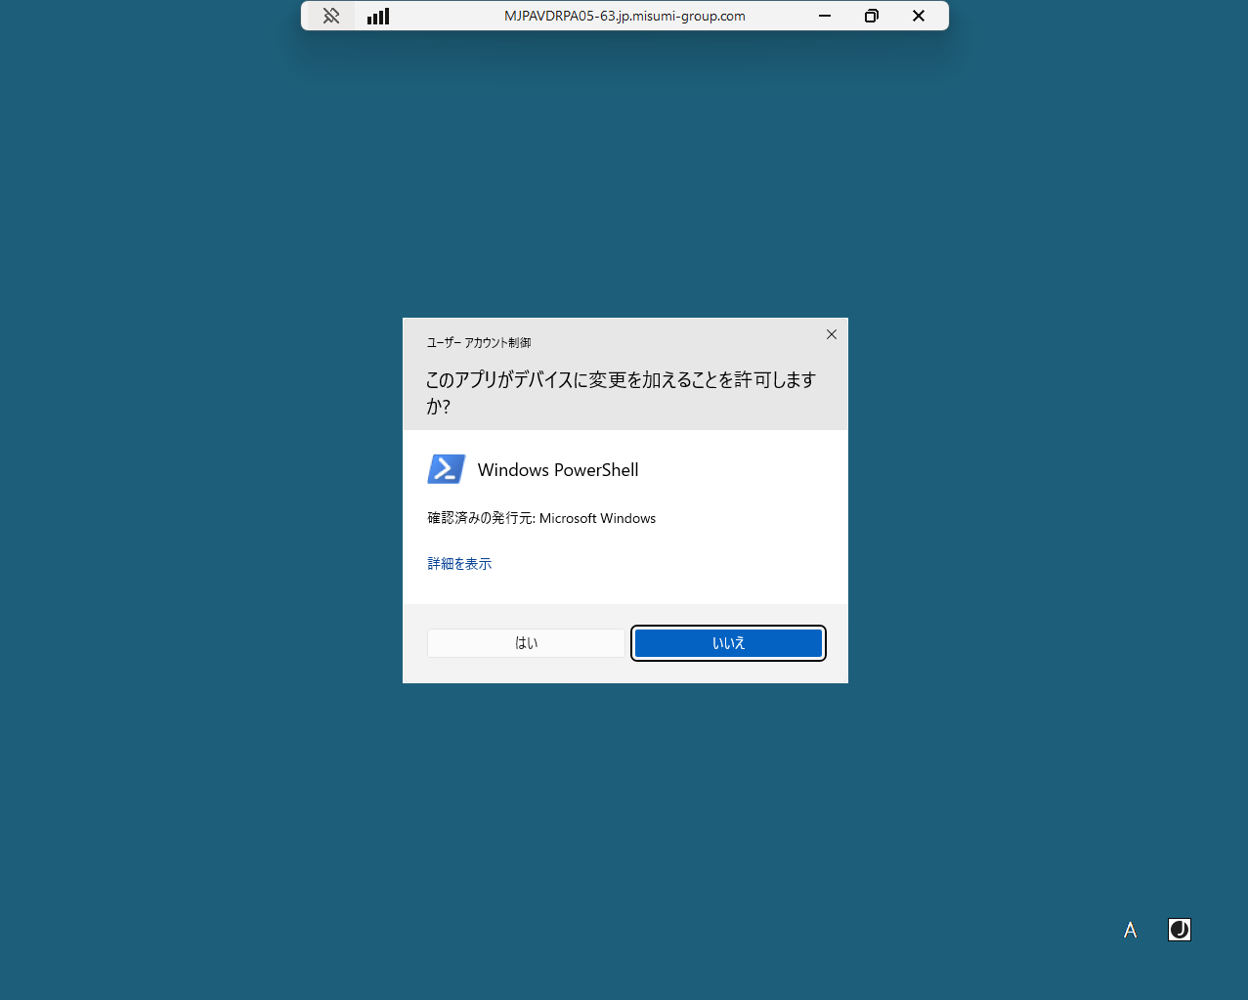

 | ⑧上記の様な画面が表示されるので閉じるまで待機してください。
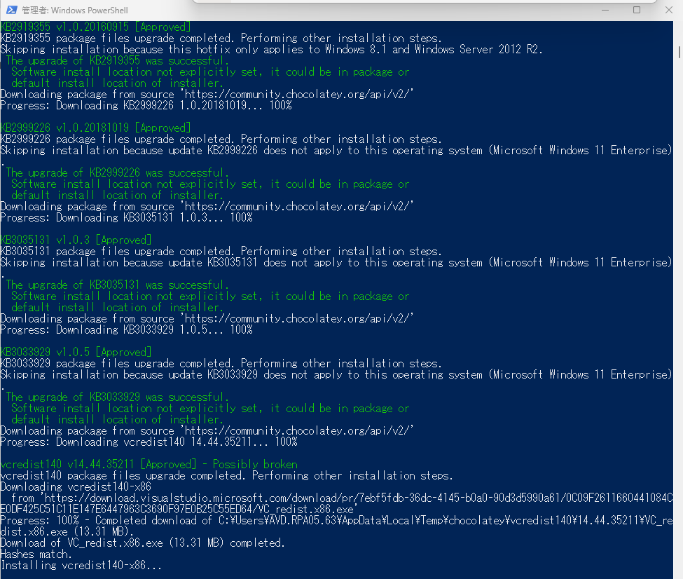

 | ⑨（1時間以上たっても画面が閉じない場合）
 |  | 検索ボックスから”cmd”と入力してコマンドプロンプトをクリックしてください
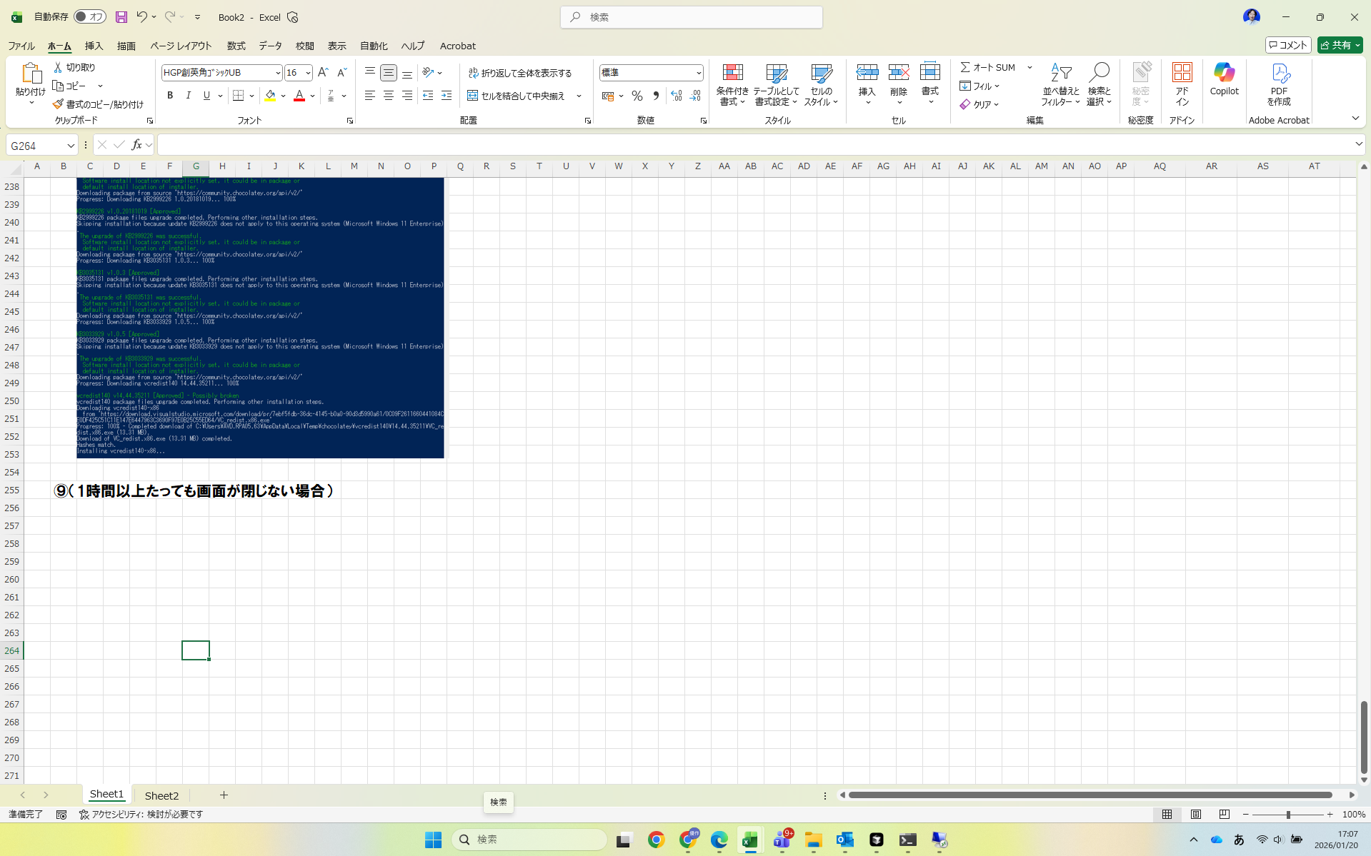
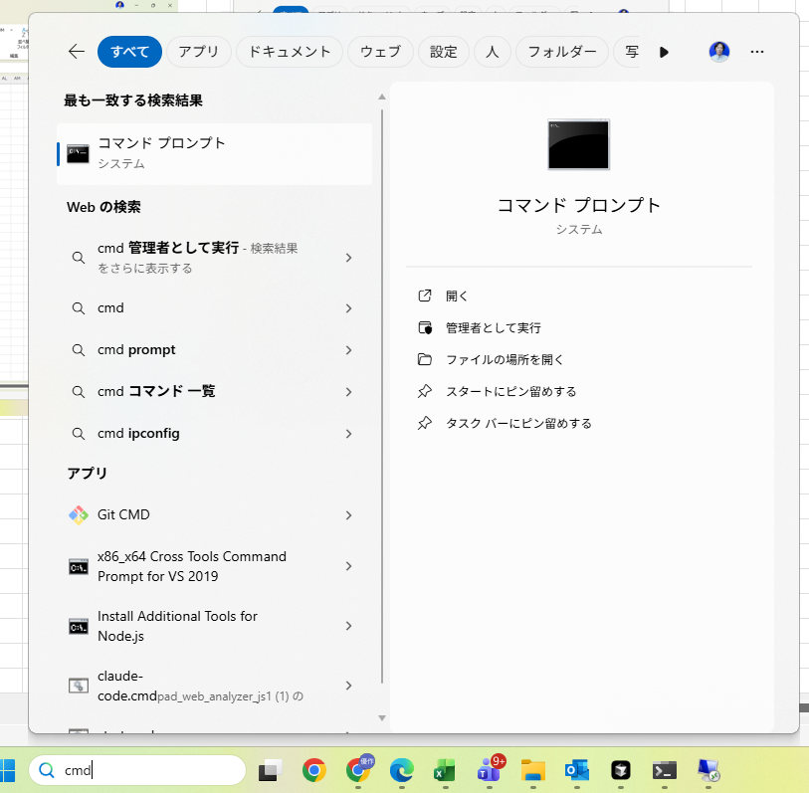

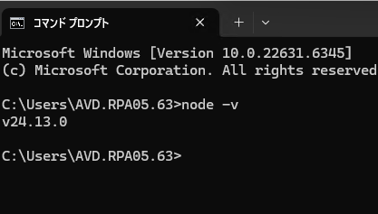
 | ⑩node -vをコマンドプロンプトに入力して下記の様にバージョンが表示される様であれば閉じて大丈夫です。

node -vを入力
バージョン情報がわかる場合

ソリューション取得方法
【ソリューション取得方法】
 | PowerAutomate解析ツールを使うにはソリューションのzipファイルを取得する必要があります。
 | そのためPowerAutomateからソリューションをDLしてくる必要があります。

ソリューションファイルをUL


【ソリューションファイルDL方法】
 | PowerAutomateを開いて、ソリューション＞分析したいクラウドフローやデスクトップフローが入っているソリューションを選択
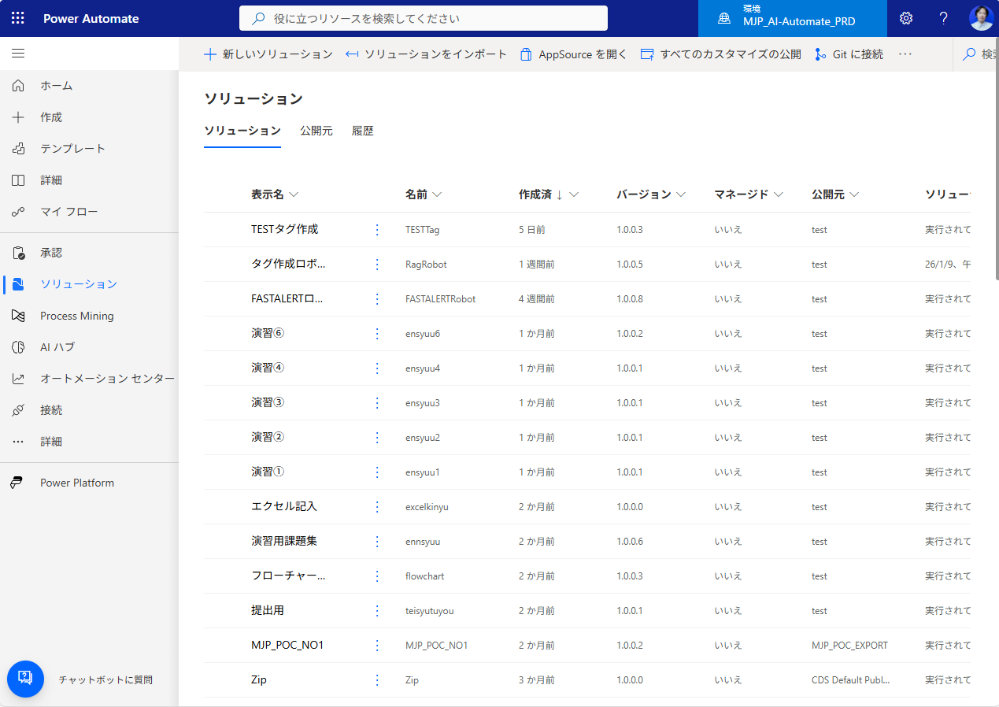

分析したいクラウドフローやデスクトップフローが入っているフローを選択

 | 選択したらソリューションをエクスポートを選択。エクスポート形式は特に指定はないため、各字で必要な設定をお願いします。
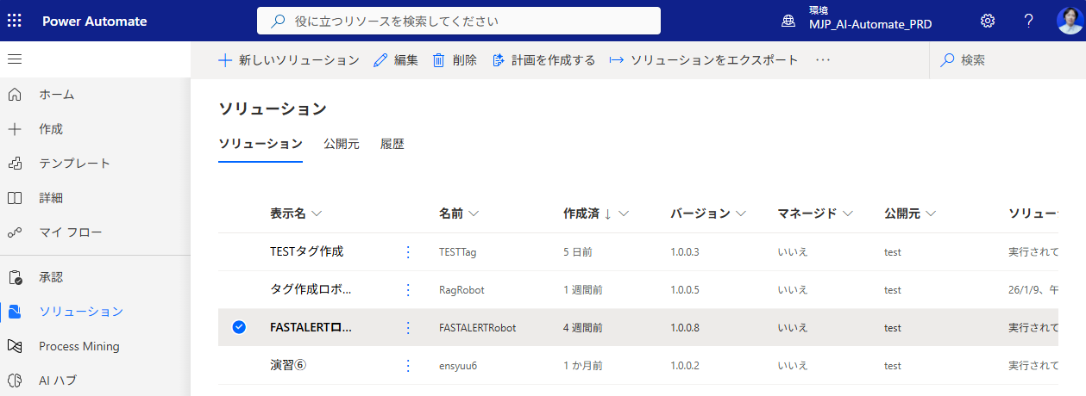

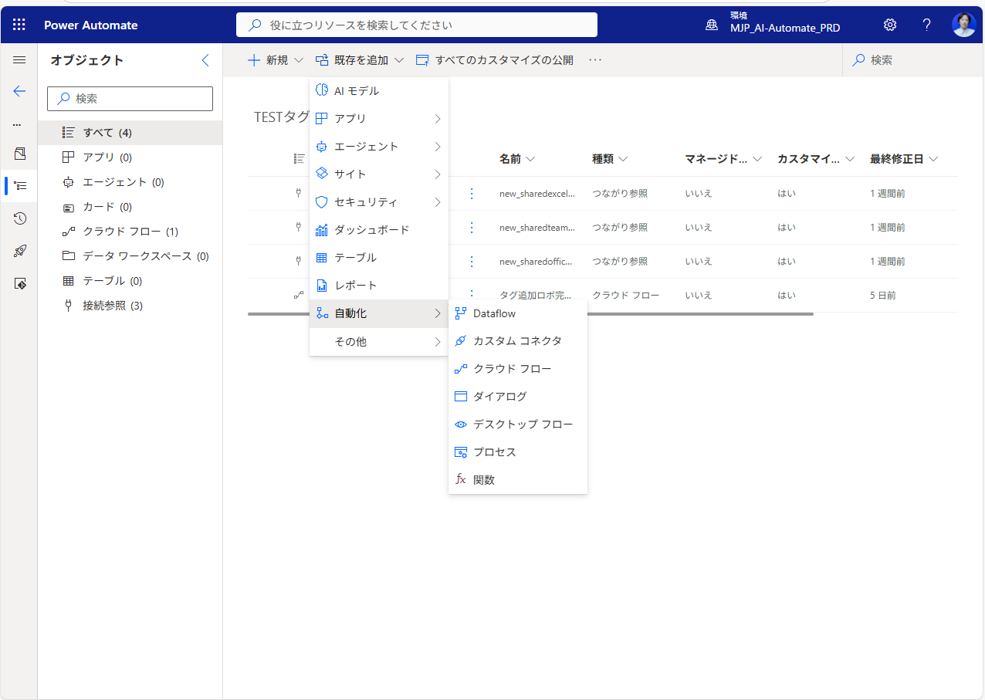
 | ※（ソリューションがない場合）ソリューションがない場合は新しいソリューションを作成して、デスクトップフロー、クラウドフローを追加してください

ソリューション解析方法
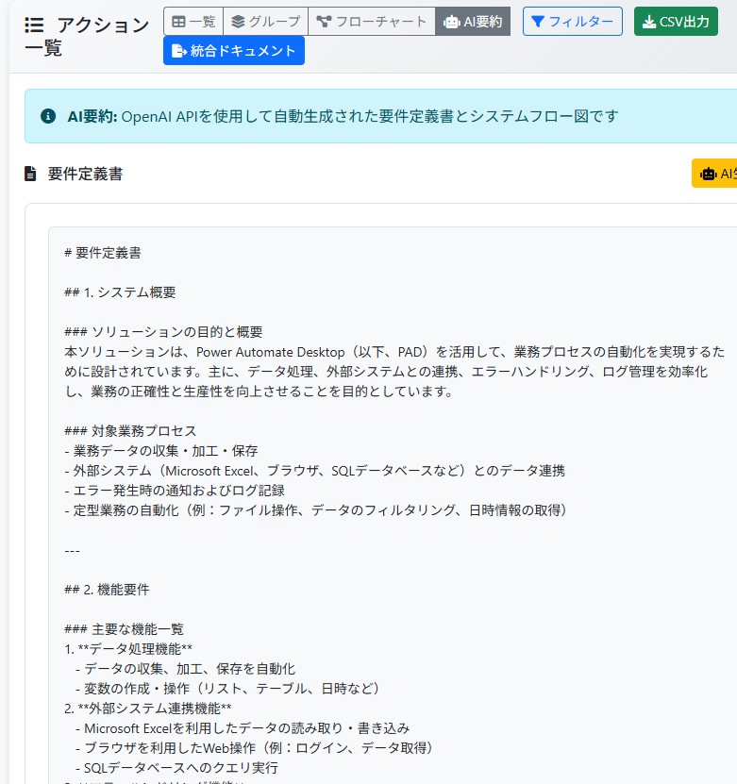
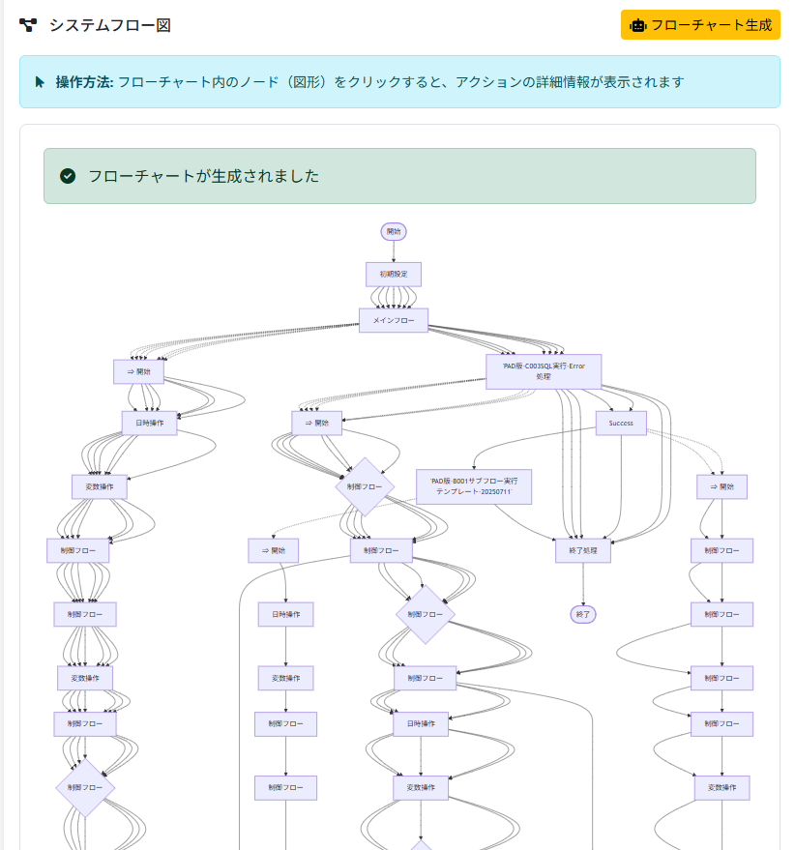
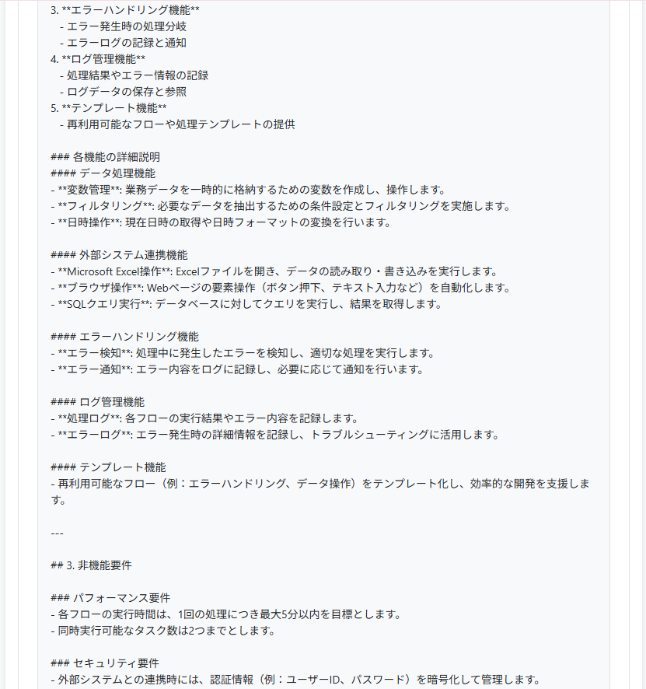
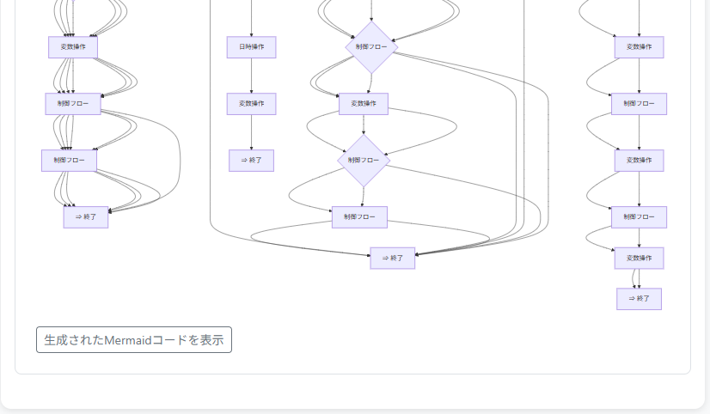
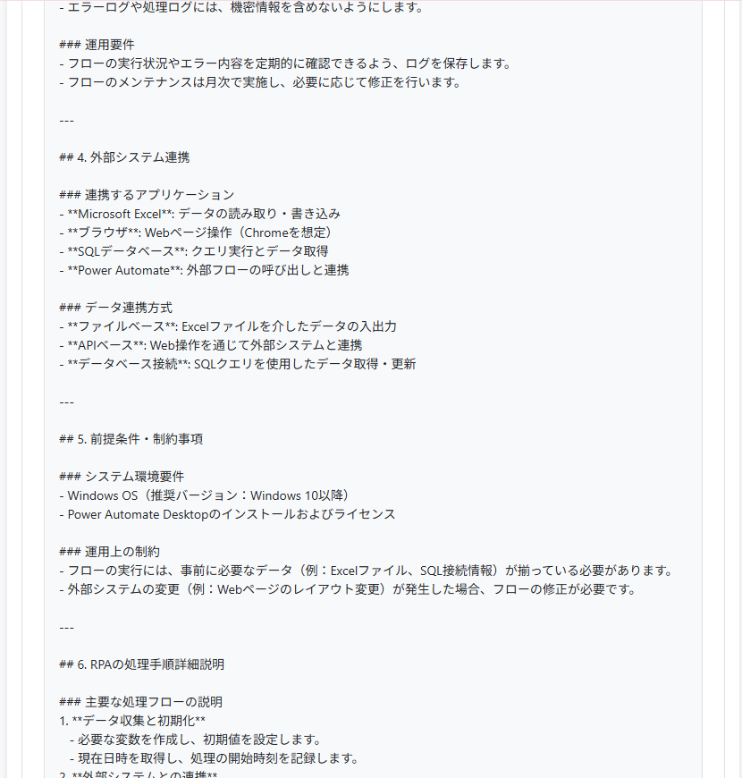
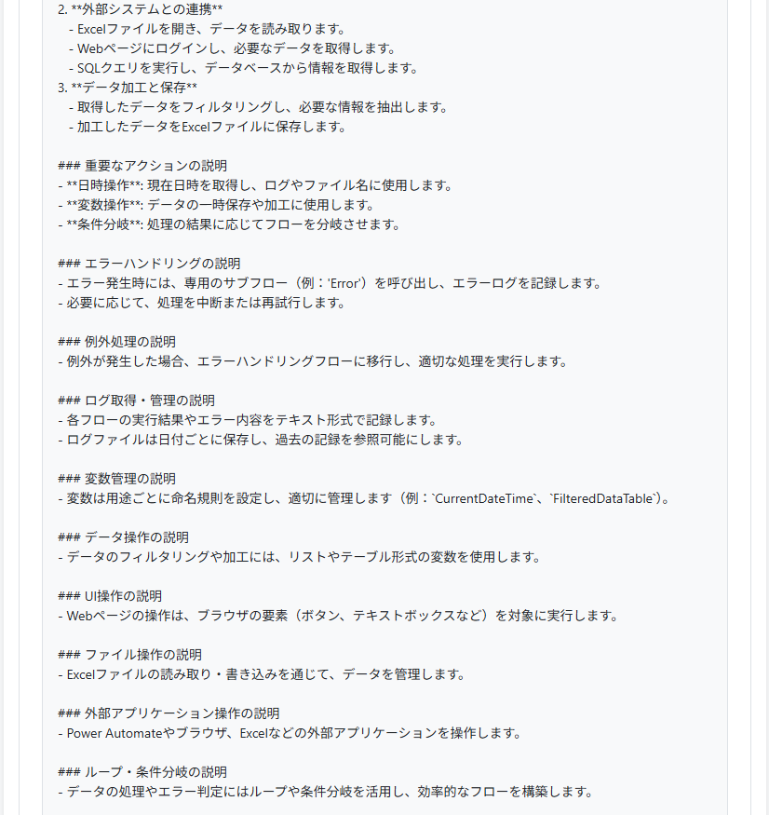
【ソリューション解析方法】
 | ①PowerAutomate解析ツールを開いて、ファイルを選択からソリューションファイルを選択してください。
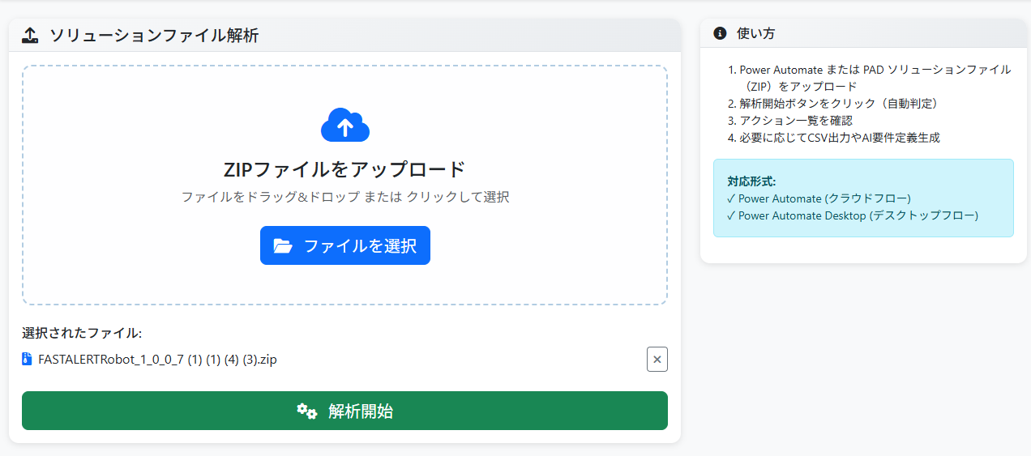

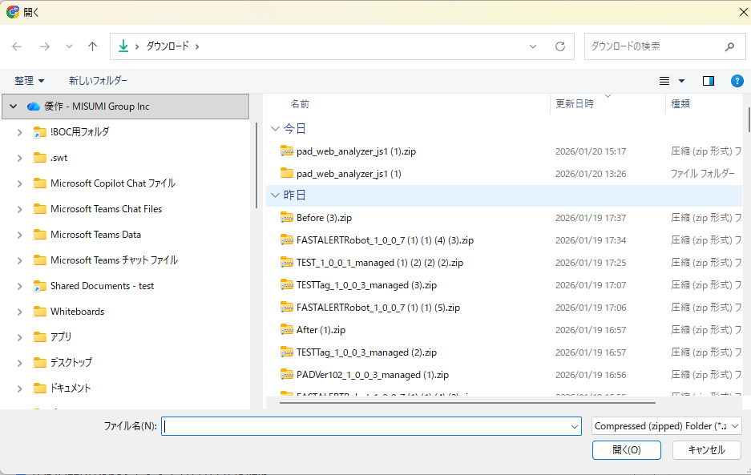

 | ②解析開始ボタンをクリックしてください。

解析開始をクリック

 | ③解析が完了したら以下の機能を試すことが出来ます。
 |  | 機能①アクション一覧機能
 |  | デスクトップフロー、クラウドフローに入っているアクションを一覧で表示できます。一覧ならすべてのアクション、グループならフロー単位ごとにアクション一覧を表示できます。
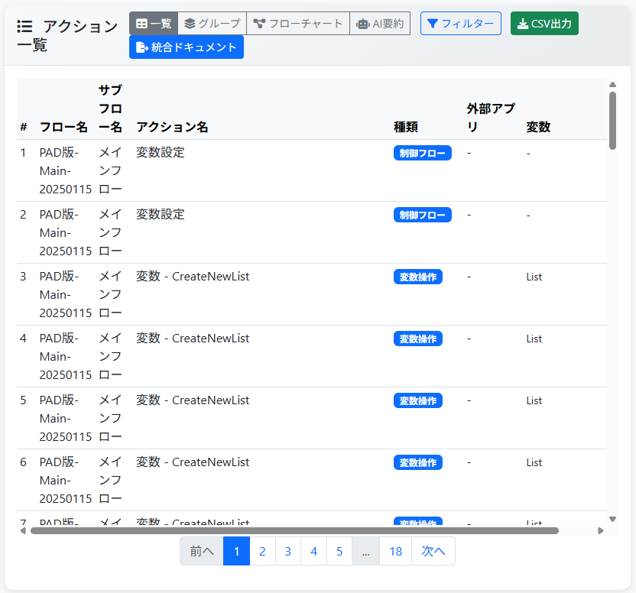
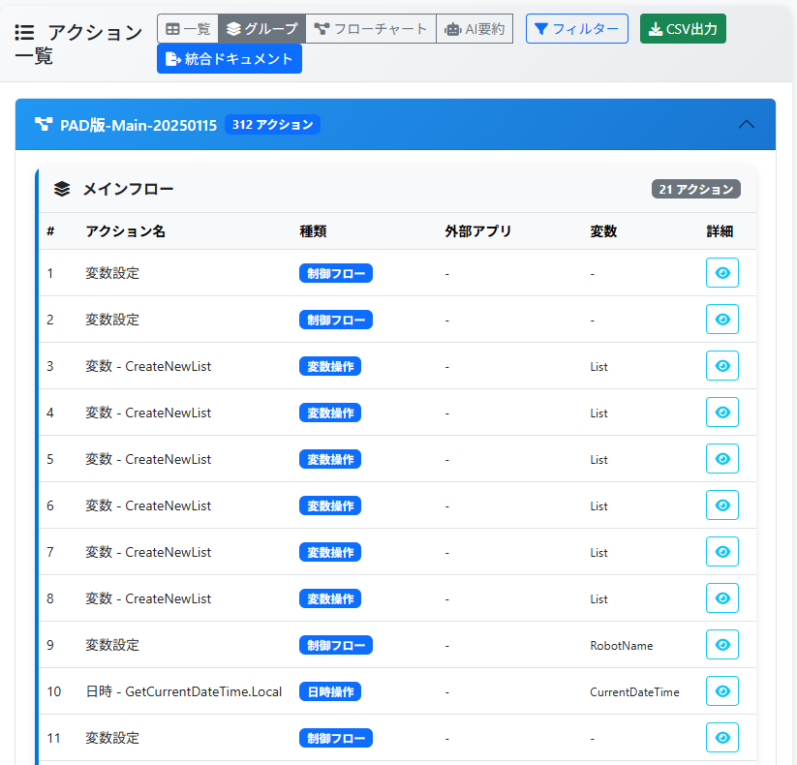

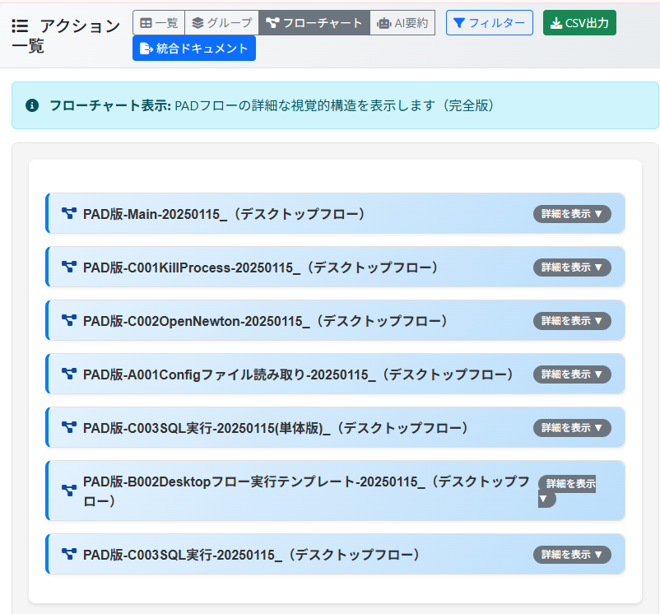
 |  | 機能②フローチャート化機能。
 |  | デスクトップフロー、クラウドフローのフローチャートが表示されます。
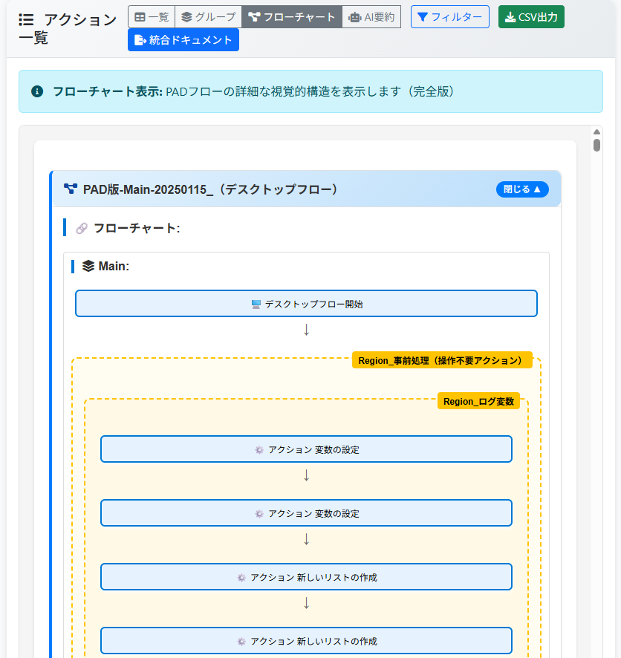

一覧が表示されます
詳細を表示させると・・・

 |  | 機能③AI解析、フローチャート生成機能
 |  | デスクトップフローを読み取りクラウドフロー、デスクトップフローが行っている内容をAIが分析して、要件定義書を作成します。また、システム全体の流れをフローチャート化します。
 |  | （こちらの機能はAIのため、誤りがある可能性があります。）
 |  |  | ↓AIで作成された要件定義書 | ↓クラウドフロー、デスクトップフローが統括されたフローです

